สรุปข้อมูลภาพรวม
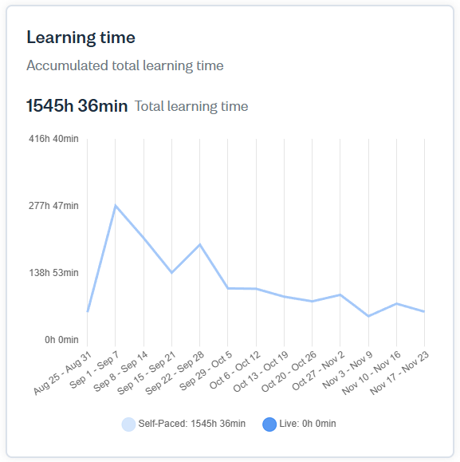
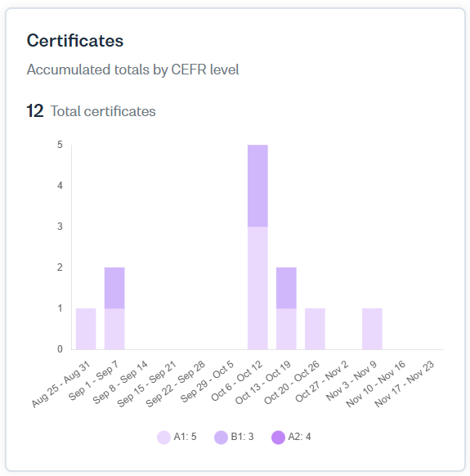
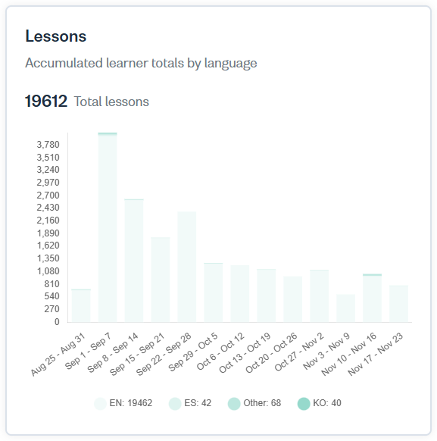
จำนวนสิทธิ์ 4,000 สิทธิ์ เริ่มใช้งาน 6 ส.ค.68 สิ้นสุดการใช้งาน 5 ส.ค.69
ข้อมูลเริ่ม 6 ส.ค.68 ถึง 20 พ.ย.68
In Use : 979 สิทธิ์ + Admin 1 สิทธิ์ รวม 980 สิทธิ์
Pending : 2,923 สิทธิ์
Available to assign : 98 สิทธิ์

TEAM | นักศึกษา รหัส 63 | นักศึกษา รหัส 66 | นักศึกษา รหัส 67 | นักศึกษา รหัส 67 ภาคกศ.ปช. | นักศึกษา ระดับปริญญาเอก | บุคลากร สายวิชาการ | บุคลากร สายสนับสนุน | บุคคลทั่วไป | ผลรวมทั้งหมด
นักศึกษา ป.เอก คณะครุศาสตร์ |  |  |  |  | 14 |  |  |  | 14
นักศึกษา ป.เอก คณะสาธารณสุขศาสตร์ |  |  |  |  | 4 |  |  |  | 4
นักศึกษา รหัส 63, 66 คณะครุศาสตร์ | 1 | 1 |  |  |  |  |  |  | 2
นักศึกษา รหัส 67 คณะครุศาสตร์ |  |  | 993 |  |  |  |  |  | 993
นักศึกษา รหัส 67 คณะเทคโนโลยีอุตสาหกรรม |  |  | 107 | 17 |  |  |  |  | 124
นักศึกษา รหัส 67 คณะพยาบาลศาสตร์ |  |  | 69 |  |  |  |  |  | 69
นักศึกษา รหัส 67 คณะมนุษยศาสตร์และสังคมศาสตร์ |  |  | 874 | 51 |  |  |  |  | 925
นักศึกษา รหัส 67 คณะวิทยาการจัดการ |  |  | 639 | 93 |  |  |  |  | 732
นักศึกษา รหัส 67 คณะวิทยาศาสตร์และเทคโนโลยี |  |  | 540 |  |  |  |  |  | 540
นักศึกษา รหัส 67 คณะสาธารณสุขศาสตร์ |  |  | 183 | 3 |  |  |  |  | 186
บุคลากร สายวิชาการ |  |  |  |  |  | 251 |  |  | 251
บุคลากร สายสนับสนุน |  |  |  |  |  |  | 47 |  | 47
บุคคลทั่วไป |  |  |  |  |  |  |  | 15 | 15
ผลรวมทั้งหมด | 1 | 1 | 3405 | 164 | 18 | 251 | 47 | 15 | 3902

1. ข้อมูลภาพรวม (Overall Dashboard)
Dashboard total From 06 Aug to 20 Nov, 2025
☐ Weekly Active Learners (% การใช้งานรายสัปดาห์) | 5.6% | From 13 Nov to 19 Nov
☐ Learning Time รวม (ชั่วโมงที่เรียนสะสม) | Self-Paced: 1905h 50min
 | Live: 0h 0min (ยังไม่กำหนดผู้ใช้งาน)
☐ จำนวนบทเรียน (Lessons completed รวมทุกภาษา) | 24359 Total lessons
☐ จำนวนใบประกาศ (Certificates แยกตามระดับ CEFR) | 17 Total certificates

2. ข้อมูลเชิงทีม/คณะ (Teams Report) From 06 Aug to 29 Oct
☐ รายชื่อทีม/คณะทั้งหมด 13 Team (3886 Learners)
TEAM | จำนวนผู้ใช้ | Team learners (Active) | คิดเป็นร้อยละ Active (%) | Pending invites | คิดเป็นร้อยละ Pending (%)
นักศึกษา ป.เอก คณะครุศาสตร์ | 14 | 13 | 92.86 | 1 | 7.14
นักศึกษา ป.เอก คณะสาธารณสุขศาสตร์ | 4 | 4 | 100.00 | 0 | 0.00
นักศึกษา รหัส 63, 66 คณะครุศาสตร์ | 2 | 2 | 100.00 | 0 | 0.00
นักศึกษา รหัส 67 คณะครุศาสตร์ | 993 | 185 | 18.63 | 808 | 81.37
นักศึกษา รหัส 67 คณะเทคโนโลยีอุตสาหกรรม | 124 | 39 | 31.45 | 85 | 68.55
นักศึกษา รหัส 67 คณะพยาบาลศาสตร์ | 69 | 63 | 91.30 | 6 | 8.70
นักศึกษา รหัส 67 คณะมนุษยศาสตร์และสังคมศาสตร์ | 925 | 176 | 19.03 | 749 | 80.97
นักศึกษา รหัส 67 คณะวิทยาการจัดการ | 732 | 242 | 33.06 | 490 | 66.94
นักศึกษา รหัส 67 คณะวิทยาศาสตร์และเทคโนโลยี | 540 | 74 | 13.70 | 466 | 86.30
นักศึกษา รหัส 67 คณะสาธารณสุขศาสตร์ | 186 | 76 | 40.86 | 110 | 59.14
บุคลากรสายวิชาการ | 251 | 70 | 27.89 | 181 | 72.11
บุคลากรสายสนับสนุน | 47 | 21 | 44.68 | 26 | 55.32
บุคคลทั่วไป | 15 | 14 | 93.33 | 1 | 6.67
รวมทั้งหมด | 3902 | 979 | 25.09 | 2923 | 74.91

3. ข้อมูลเพื่อการประชุม
☐ รายงาน Top Teams ที่ Active สูงสุด
TEAM | จำนวนผู้ใช้ | Team learners (Active) | คิดเป็นร้อยละ Active (%)
นักศึกษา ป.เอก คณะสาธารณสุขศาสตร์ | 4 | 4 | 100.00
นักศึกษา รหัส 63, 66 คณะครุศาสตร์ | 2 | 2 | 100.00
บุคคลทั่วไป | 15 | 14 | 93.33
นักศึกษา ป.เอก คณะครุศาสตร์ | 14 | 13 | 92.86
นักศึกษา รหัส 67 คณะพยาบาลศาสตร์ | 69 | 63 | 91.30
บุคลากรสายสนับสนุน | 47 | 21 | 44.68
นักศึกษา รหัส 67 คณะสาธารณสุขศาสตร์ | 186 | 76 | 40.86
นักศึกษา รหัส 67 คณะวิทยาการจัดการ | 732 | 242 | 33.06
นักศึกษา รหัส 67 คณะเทคโนโลยีอุตสาหกรรม | 124 | 39 | 31.45
บุคลากรสายวิชาการ | 251 | 70 | 27.89
นักศึกษา รหัส 67 คณะมนุษยศาสตร์และสังคมศาสตร์ | 925 | 176 | 19.03
นักศึกษา รหัส 67 คณะครุศาสตร์ | 993 | 185 | 18.63
นักศึกษา รหัส 67 คณะวิทยาศาสตร์และเทคโนโลยี | 540 | 74 | 13.70
รวมทั้งหมด | 3902 | 979 | 25.09

☐ รายงาน Top Teams ที่ Pending สูงสุด
TEAM | จำนวนผู้ใช้ | Pending invites | คิดเป็นร้อยละ
นักศึกษา รหัส 67 คณะวิทยาศาสตร์และเทคโนโลยี | 540 | 466 | 86.30
นักศึกษา รหัส 67 คณะครุศาสตร์ | 993 | 808 | 81.37
นักศึกษา รหัส 67 คณะมนุษยศาสตร์และสังคมศาสตร์ | 925 | 749 | 80.97
บุคลากรสายวิชาการ | 251 | 181 | 72.11
นักศึกษา รหัส 67 คณะเทคโนโลยีอุตสาหกรรม | 124 | 85 | 68.55
นักศึกษา รหัส 67 คณะวิทยาการจัดการ | 732 | 490 | 66.94
นักศึกษา รหัส 67 คณะสาธารณสุขศาสตร์ | 186 | 110 | 59.14
บุคลากรสายสนับสนุน | 47 | 26 | 55.32
นักศึกษา รหัส 67 คณะพยาบาลศาสตร์ | 69 | 6 | 8.70
นักศึกษา ป.เอก คณะครุศาสตร์ | 14 | 1 | 7.14
บุคคลทั่วไป | 15 | 1 | 6.67
นักศึกษา ป.เอก คณะสาธารณสุขศาสตร์ | 4 | 0 | 0.00
นักศึกษา รหัส 63, 66 คณะครุศาสตร์ | 2 | 0 | 0.00
รวมทั้งหมด | 3902 | 2923 | 74.91

☐ รายชื่อผู้ที่เปิดบัญชีแล้วแต่ยังไม่เรียนเลย (Lessons = 0)
TEAM | จำนวนผู้ใช้ | จำนวน | คิดเป็นร้อยละ
นักศึกษา ป.เอก คณะครุศาสตร์ | 14 | 3 | 21.43
นักศึกษา ป.เอก คณะสาธารณสุขศาสตร์ | 4 | 1 | 25.00
นักศึกษา รหัส 63, 66 คณะครุศาสตร์ | 2 |  | 0.00
นักศึกษา รหัส 67 คณะครุศาสตร์ | 993 | 41 | 4.13
นักศึกษา รหัส 67 คณะเทคโนโลยีอุตสาหกรรม | 124 | 9 | 7.26
นักศึกษา รหัส 67 คณะพยาบาลศาสตร์ | 69 | 9 | 13.04
นักศึกษา รหัส 67 คณะมนุษยศาสตร์และสังคมศาสตร์ | 925 | 56 | 6.05
นักศึกษา รหัส 67 คณะวิทยาการจัดการ | 732 | 62 | 8.47
นักศึกษา รหัส 67 คณะวิทยาศาสตร์และเทคโนโลยี | 540 | 35 | 6.48
นักศึกษา รหัส 67 คณะสาธารณสุขศาสตร์ | 186 | 25 | 13.44
บุคลากรสายวิชาการ | 251 | 21 | 8.37
บุคลากรสายสนับสนุน | 47 | 8 | 17.02
บุคคลทั่วไป | 15 | 0 | 0.00
รวมทั้งหมด | 3902 | 270 | 6.92

☐ กราฟเปรียบเทียบ % การใช้งานแต่ละคณะ
% การใช้งานแต่ละคณะ

☐ แนวโน้มการใช้งาน (Timeline) รายสัปดาห์/รายเดือน
Dashboard Timeline From 06 Aug,2025 to 20 Nov, 2025

